基礎設計
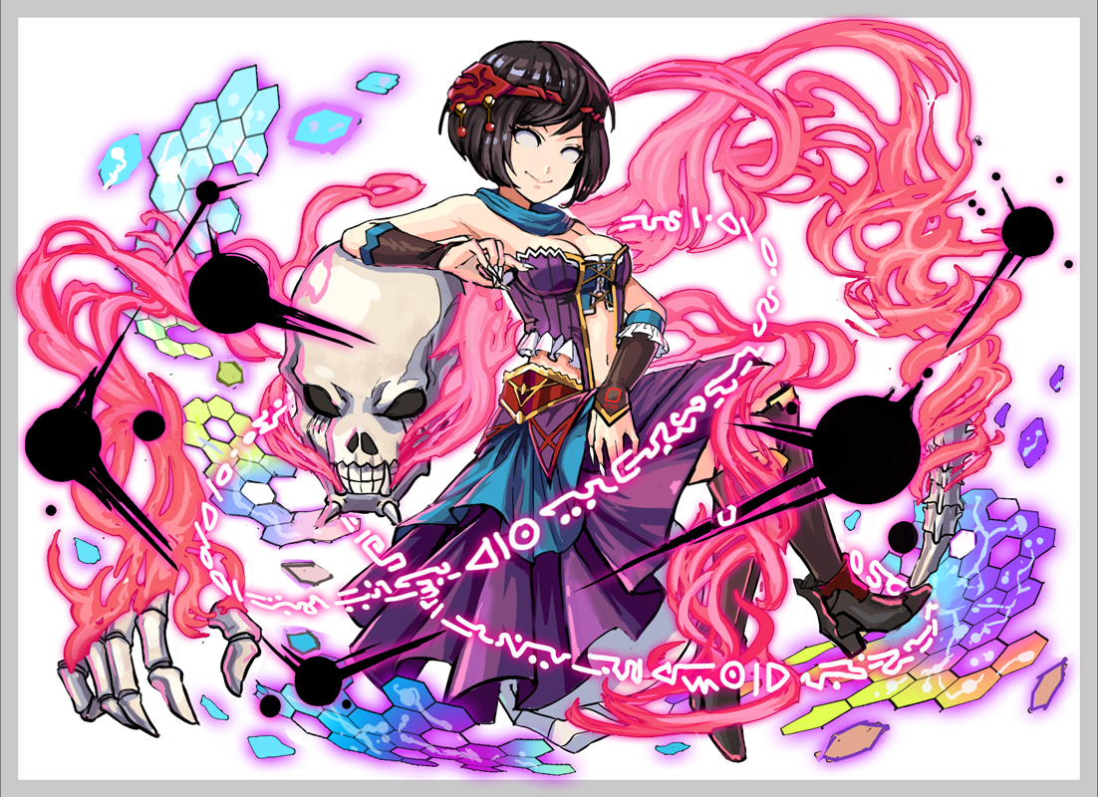
クエスト基礎設計フォーマット
 |  |  |  |  |  |  | ボスユニット画像１ | ボスユニット画像２
 | 認識合わせ |  |  |  |  |  | ボスユニット画像１ | ボスユニット画像２

 |  | クエストの位置づけ（プルダウン選択） |  | 超級
 |  | クエストの存在意義 |  | 一番参加率の高い遊び場。初級〜中級者が戦力として新キャラを入手する所。また、上級者にとってはユニットの覚醒素材を手に入れるところ。
 |  | つまり |  | 適度な速度で周回できるようにしましょう

 | 基本情報

 |  | クエスト名 |  | アンドの真意（アンド襲来）
 |  | クエストカテゴリー | 超ウィザード級 | ー
 |  |  | ウィザード級 | ー
 |  |  | 超絶級 | ー
 |  |  | 超級 | ◯
 |  |  | 上級 | ◯
 |  |  | 中級 | ◯
 |  |  | 初級 | ー
 |  |  | クエストID | 38101
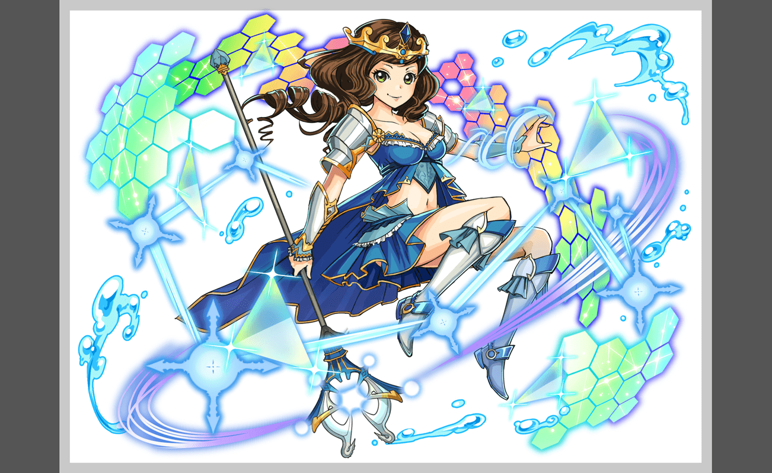
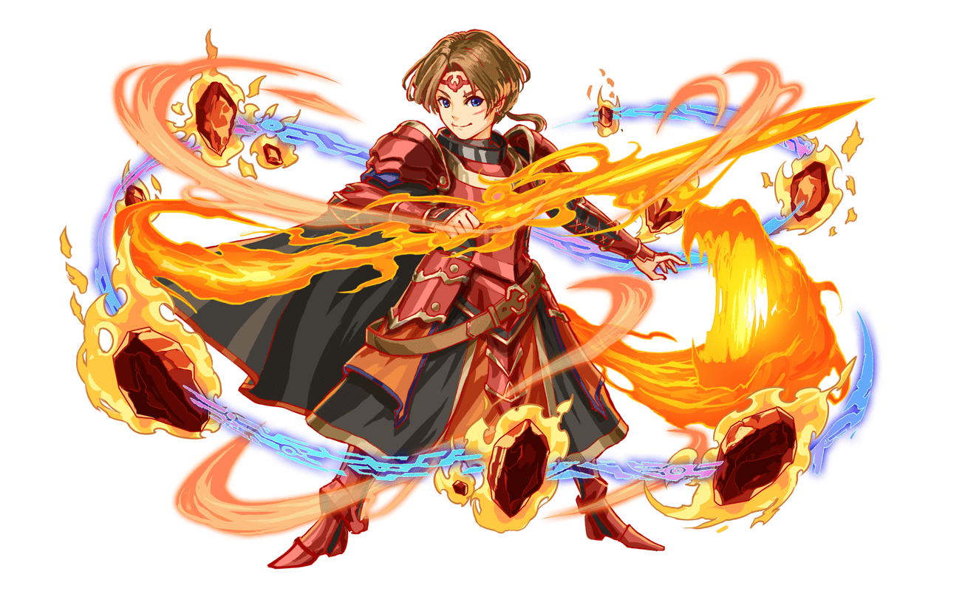
 |  | ボスユニット情報 | ユニットID | 8138 |  |  | 対抗ユニット画像１ | 対抗ユニット画像２
 |  |  | ユニット名 | 安多（アンド） |  |  | 対抗ユニット画像１
 |  |  | 属性（プルダウン選択） | 赤
 |  |  | 種族A（プルダウン選択） | ヒューマン
 |  |  | 種族B（プルダウン選択） | ヒーロー
 |  |  | タイプ（プルダウン選択） | 攻撃
 |  | 対抗ユニット情報 | ユニットID | 8133,8134
 |  |  | ユニット名 | 大魔導士・莫莉（モリー）、龍焰騎士・肖恩（ショーン）

 |  | ステージ制限 ※超級は必須 | 制限１ | ヒューマン限定
 |  |  | 制限２
 |  | ステージギミック | ギミック１
 |  |  | ギミック２
 |  | エネミーギミック | ギミック１
 |  |  | ギミック２
 |  | キラー対象 | キラー１
 |  |  | キラー２
 |  | 対応できるユニット数
 |  | フロア構成（プルダウン選択）
 |  | 背景画像指定 | ※要デザイナー確認
 |  | クエストの位置付け （運営としての目的） | ・新規ユーザー定着 ・世界観を楽しませる ・ギミックチャレンジ ・上位コンテンツ ・エンドコンテンツ ・・・など | ユーザーを神魔の世界観を楽しめる
 |  | クエストの難易度 | ※ウィザード級だけど、 実際の難易度は？ といった項目です。 | コラボなので、簡単なクエストでお願いします
 |  |  | ストーリー | アンド、ショーン、モリー（あと他未登場の二人）の五人は神魔世界の勇者的な存在 三人はALICE世界に迷い込んだので、帰り道を探す途中、アンドは突然ALICEに残すと宣言し、どこかに消した 二人はアンドの真意を知るために、主人公と一緒にアンドを探しに行きました 原因： アンドはルシファーの存在を知り、それを放っていけないと思うので 自分一人でルシファーを特攻し、自爆する覚悟でした （クエストの中にルシファーの名前を出しちゃいけないので、「そのもの」とか「強大な存在」と呼べばいい） 人間関係： アンドは実はショーンが好き。 ですがショーンとモリーは両思いので、アンドはその思いを心の中に秘めました。 モリーと勇者チームの中で唯二の女性で同じ魔法使い、親友でもある。
 |  | ユーザー体験 | 目的 | ユーザーを神魔の世界観を楽しめる
 |  |  | 要件：優先度最高 | ヒューマン限定 ヒューマンの強い心がないと、アンドの操る死霊たちに飲み込まれる モリー、ショーンとの会話も大事
 |  |  | 要件：優先度高
 |  |  | 要件：優先度中
 |  |  | 要件：優先度低
 |  |  | 特殊要件：特命 特定ユニットを 止めるなど。
 |  | 専用セリフ | ショーン | やっぱり君はしょうがない人です...だからこそ...！ |  | 優先度
 |  |  | モリー | モリー、ショーンを連れ戻して！あのものは君たちに勝てる相手ではないのです！ |  | ↓

 |  | ステージギミック早見表 (2016/7/4更新) ※パーティの組み方に影響を与える戦略要素 |  | ウィルス / スリープ / スキルバインド / カウンター / 全体攻撃 / 連続攻撃 / パネル変換禁止 / 爆風軽減 / 時限式ダメージパネル / お邪魔パネル / パネルプロテクト / 暗闇 / {赤・青・黄・緑・ハート}無効 / {赤・青・黄・緑・ハート}ドロップDOWN / タップ数変更 / チェーン数変更 / {ヒューマン / アニマル / マシン / ドラゴン / ゴッド / unknown}キラー / {ヒューマン / アニマル / マシン / ドラゴン / ゴッド / unknown}限定 /

 |  | クリア報酬

 |  | 補足

 | 活躍させたいユニット＝想定パーティ

 |  | ラベル | ユニットID | ユニット名 | 概要コメント・要件定義時の選定理由など
 |  | S(Level:60) | 8133 | モリー | １ターンの間、自身のタップ回数を１増やし、青パネルをハートパネルに変換 | HPを大回復+フィーバーゲージ上昇
 |  | SS(Level:99) | 435 | 曝弾の密偵 D.R.T.H. | 青パネルを赤パネルに変換+時限式ダメージパネルとお邪魔パネルをボムパネル(大)に変換 | ヒューマンに効果大の 単体ダメージ+攻撃力小UP
 |  | S(Level:60) | 8134 | ショーン | １ターンの間、自身のタップ回数を１増やし、青パネルを赤パネルに変換 | 1体に大ダメージ+1ターンヒーロータイプの攻撃力小UP
 |  | SS(Level:60) | 731 | 敬虔なる追銃 ガラシャ | ハートパネルを緑パネルに変換し、3ターンHP小回復 | ヒューマンに効果特大のダメージ +HP小回復
 |  |  |  | 全部レア５
 | フロア構成

 |  | フロア１
 |  | 設定としてはALICE世界に迷い込んだアンドがエネミーたちの情報によりルシファーの存在を知ります。 エネミーたちもルシファーの存在に恐れアンドに倒して欲しいとお願いします。 アンドも協力はしてもらっているものの最終的には自分一人相打ち覚悟でルシファーを倒すつもりです。 このフロアでは何も考えず普通にプレイできるような設定にします。

 |  | ユニットID | ユニット名 | 攻撃力・HP・Speed | 概要・行動パターン
 |  | 23 | ミール | Speed1 | 常時：単体攻撃 30%の確率で：緑パネルを時限式ダメージパネルに1個変換 | 15
 |  | 370 | タイチ | Speed2 | 常時：クリティカル 2ターン毎：3回連続攻撃 | 15
 |  | 23 | ミール | Speed1 | 常時：単体攻撃 30%の確率で：緑パネルを時限式ダメージパネルに1個変換 | 15

 |  | フロア２
 |  | このフロアのエネミーは死霊っぽいエネミーで統一しました。 設定的にはアンドの行動に協力する者という設定です。 このフロアのエネミーを通じてモリーとショーンは強大な存在がいることを知る。 ギミックは雰囲気に合わせて暗闇とタップ回数変更を入れています。 お邪魔パネル変換は想定パの曝弾の密偵 D.R.T.H.のスキルで回避させる想定です。

 |  | ユニットID | ユニット名 | 攻撃力・HP・Speed | 概要・行動パターン
 |  | 127 | 狂喜の賢者 ユノ | Speed2 | 開幕：セリフ+1ターンタップ回数を1DOWN 常時：クリティカル 2ターン毎：緑パネルをお邪魔パネル2個に変換 HP30%：予告→お邪魔パネルを吸収して全体攻撃 | 30
 |  | 159 | 邪を狩りし者 シャルロッテ | Speed1 | 常時：単体攻撃 2ターン毎：単体攻撃+黄パネルを青パネルに変換 HP30%：1ターン暗闇 | 30

 |  | フロア３
 |  | このフロアのエネミーを通じてモリーとショーンは強大な存在がいることを知る。 フェニックスはアンドを利用してルシファーを倒そうとしている。 このフロアのギミックはお邪魔パネル変換とタップ数変更を基本として 対抗ユニットのスキルと想定パの曝弾の密偵 D.R.T.H.のスキルで回避させる想定です。

 |  | ユニットID | ユニット名 | 攻撃力・HP・Speed | 概要・行動パターン
 |  | 841 | 排斥の不死鳥 フェニックス | Speed2 | 開幕：セリフ+解除するまでタップ回数を1DOWN 常時：全体攻撃 2ターン毎：緑パネルをお邪魔パネル2個に変換 HP50%：お邪魔パネルを吸収して全体攻撃 HP30%：予告→お邪魔パネルを吸収して4回連続攻撃 | 60

 |  | フロア３
 |  | 強大な存在を知ったアンドは自分の身を犠牲にしようとしてる。モリーとショーンもアンドが犠牲になろうとしてることに気付き止めようとする。 このフロアでは基本的に想定パーティーのスキルで対応できるギミックを入れました。 ２ゲージ目の暗闇のギミックを入れた理由としてはアンドが魔法使いの設定なので雰囲気的に入れてみました。 時限式ダメージパネルの時間は長めに設定して時限式だけ気をつければスキルとフィーバーで乗り切れる程度の難易度にする予定です。

 |  | ユニットID | ユニット名 | 攻撃力・HP・Speed | 概要・行動パターン
 |  | 8137 | アンド | Speed2 | 開幕：セリフ 常時：全体攻撃 2ターン毎：赤パネルを時限式ダメージパネル4個に変換 HP70%：単体攻撃+3ターンタップ回数を1DOWN HP50%：3回連続攻撃+緑パネルを赤パネルに変換
 |  | 8138 | アンド | Speed1 | 開幕：セリフ 常時：3回連続攻撃 2ターン毎：赤パネルを時限式ダメージパネル6個に変換 HP70%：2ターン暗闇にする HP50%：単体攻撃+5ターンタップ回数を1DOWN HP30%：4回連続攻撃+黄色パネルをハートパネルに変換

